17日接机 接驳
17日 接机 上海-嘉兴-桐乡-乌镇 45座 | 安排 | 地点 | 车编号 用时 | S1 姚师傅 13162091004 沪D15126 | S2 吕师傅 13122829299 沪DE3695 | S3 李师傅 18616749779 皖AC3667 | S4 潘师傅 17621184999 沪DC7252 | S5 周师傅 13814368966 沪DL9012 | S6 李师傅 13817974887 沪DP2212 | S7 王师傅 18918228181 沪BT7785
 | 接机发车 | 上海虹桥T2 | 0 | 11:00:00 | 12:00:00 | 13:00:00 | 14:00:00 | 15:00:00 | 16:00:00 | 17:00:00
 | 途经 | 嘉兴豪仕登 | 85 | 12:25 | 13:25 | 14:25 | 直接去乌镇西栅P1 |  |  |  |  | 上海虹桥-乌镇西栅直达时间 | 90
 | 途经 | 嘉兴希尔顿逸林 | 95 | 12:35 | 13:35 | 14:35 |  |  |  |  |  | 杭州萧山-乌镇西栅直达时间 | 85
 | 停靠 | 桐乡振石 | 132 | 13:12 | 14:12 | 15:12 |  |  |  |  |  | 嘉兴站-乌镇西栅直达时间 | 56
 | 停靠 | 乌镇西栅景区P1停车场 |  |  |  |  | 15:30 | 16:30 | 17:30 | 18:30 |  | 桐乡站-乌镇西栅直达时间 | 41
17日 接机 杭州-桐乡-嘉兴-乌镇 45座 | 安排 | 地点 | 车编号 用时 | H1 钱师傅13605707536 浙A7B776 | H2 鲍师傅18258418775 浙A0F964 | H3 陈师傅 15238508329 浙A9L733 | H4 张师傅 15937017871 浙A5K533 | H5 钟师傅 18658884868 浙A7B669 | H6 何师傅 13336066535 浙A1Q819 | H7 凌师傅13396531446 浙A9D301 | H8 江师傅 15067171502 浙A5J5332
 | 接机发车 | 萧山机场 | 0 | 10:00:00 | 11:00:00 | 12:00:00 | 13:00:00 | 14:00:00 | 15:00:00 | 16:00:00 | 17:00:00
 | 途经 | 桐乡振石 | 70 | 11:10 | 12:10 | 13:10 | 14:10 | 直接去乌镇西栅P1
 | 途经 | 嘉兴希尔顿逸林 | 110 | 11:50 | 12:50 | 13:50 | 14:50
 | 停靠 | 嘉兴豪仕登 | 120 | 12:00 | 13:00 | 14:00 | 15:00
 | 停靠 | 乌镇西栅景区P1停车场 |  |  |  |  |  | 15:25 | 16:25 | 17:25 | 18:25
17日 接站 嘉兴-乌镇 33座 3辆 | 安排 | 地点 | 车编号 用时 | J1 高永惠 13857373694 浙FG1018 | J2 章建东 13957362979 浙FG1202 | J3 沈阿四 13857366311 浙FG0377 | J1 高永惠 13857373694 浙FG1018 | J2 章建东 13957362979 浙FG1202 | J3 沈阿四 13857366311 浙FG0377 | J1 高永惠 13857373694 浙FG1018 | J2 章建东 13957362979 浙FG1202
 | 接机发车 | 嘉兴南站 | 0 | 10:00:00 | 11:00:00 | 12:00:00 | 13:00:00 | 14:00:00 | 15:00:00 | 16:00:00 | 17:00:00
 | 途经 | 嘉兴豪仕登 | 26 | 10:26 | 11:26 | 12:26 | 13:26 | 14:26 | 直接去乌镇西栅P1
 | 途经 | 嘉兴希尔顿逸林 | 36 | 10:36 | 11:36 | 12:36 | 13:36 | 14:36
 | 停靠 | 乌镇西栅景区P1停车场 |  |  |  |  |  |  | 15:56 | 16:56 | 17:56
17日 接站 桐乡-乌镇 33座 | 安排 | 地点 | 车编号 用时 | T1 费明海 13857373298 苏ET6573 | T2 莫建林 13957379018 浙FG2102 | T3 于治国 13806739018 浙FN1038 | T1 费明海 13857373298 苏ET6573 | T2 莫建林 13957379018 浙FG2102 | T3 于治国 13806739018 浙FN1038 | T1 费明海 13857373298 苏ET6573 | T2 莫建林 13957379018 浙FG2102
 | 接机发车 | 桐乡站 | 0 | 10:00:00 | 11:00:00 | 12:00:00 | 13:00:00 | 14:00:00 | 15:00:00 | 16:00:00 | 17:00:00
 | 途经 | 桐乡振石 | 17 | 10:17 | 11:17 | 12:17 | 13:17 | 14:17 | 直接去乌镇西栅P1
 | 停靠 | 乌镇西栅景区P1停车场 |  |  |  |  |  |  | 15:41 | 16:41 | 17:41
17日 接驳 嘉兴-乌镇 | 安排 | 地点 | 车编号 用时 | H1 钱师傅13605707536 浙A7B776 | H2 鲍师傅18258418775 浙A0F964 | H3 陈师傅 15238508329 浙A9L733 | H4 张师傅 15937017871 浙A5K533
 | 接驳发车 | 嘉兴希尔顿逸林 | 0 | 15:00:00 | 15:00:00 | 15:05:00 | 15:10:00
 | 途经 | 嘉兴豪仕登 | 10 | 15:10 | 15:10 | 15:15 | 15:20
 | 停靠 | 乌镇西栅景区P1停车场 | 55 | 15:55 | 15:55 | 16:00 | 16:05
17日 接驳 桐乡-乌镇 | 安排 | 地点 | 车编号 用时 | S1 姚师傅 13162091004 沪D15126 | S2 吕师傅 13122829299 沪DE3695 | S3 李师傅 18616749779 皖AC3667 | T2 莫建林 13957379018 浙FG2102
 | 接驳发车 | 桐乡振石 | 0 | 15:00:00 | 15:05:00 | 15:10:00 | 15:15:00
 | 停靠 | 乌镇西栅景区P1停车场 | 33 | 15:33 | 15:38 | 15:43 | 15:48
17日 接驳 乌镇酒店-乌镇 | 安排 | 地点 | 车编号 用时 | S4 潘师傅 17621184999 沪DC7252 | S5 周师傅 13814368966 沪DL9012 | H5 钟师傅 18658884868 浙A7B669 | H6 何师傅 13336066535 浙A1Q819
 | 接驳发车 | 黄金水岸 | 0 | 17:00:00 | 17:05:00 | 17:10:00 | 17:15:00
 | 途经 | 开元曼居 | 3 | 17:03 | 17:08 | 17:13 | 17:18
 | 途经 | 优格花园 | 8 | 17:08 | 17:13 | 17:18 | 17:23
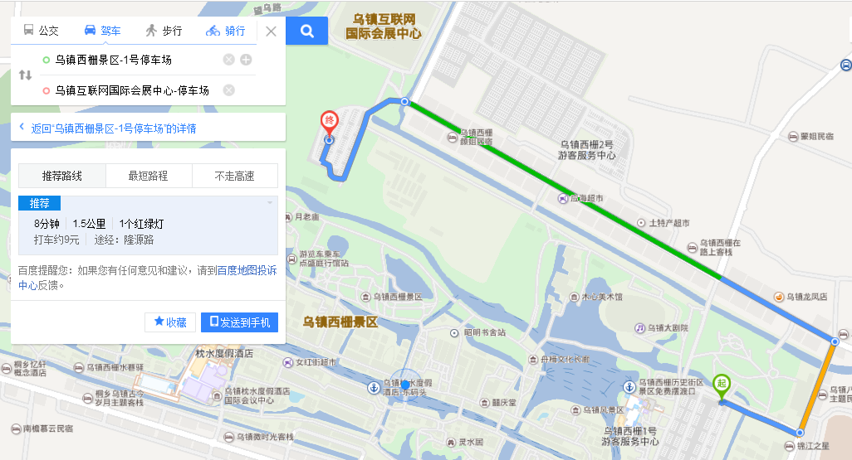
 | 停靠 | 乌镇西栅景区P1停车场 | 13 | 17:13 | 17:18 | 17:23 | 17:28
17日 返回 乌镇-嘉兴 | 安排 | 地点 | 车编号 用时 | H1 钱师傅13605707536 浙A7B776 | H2 鲍师傅18258418775 浙A0F964 | H3 陈师傅 15238508329 浙A9L733 | H4 张师傅 15937017871 浙A5K533 | H5 钟师傅 18658884868 浙A7B669 | H6 何师傅 13336066535 浙A1Q819 | H7 凌师傅13396531446 浙A9D301 | H8 江师傅 15067171502 浙A5J5332
 | 接驳发车 | 乌镇互联网会展中心P0停车场 | 0 | 20:30:00 | 20:30:00 | 20:30:00 | 20:30:00 | 20:35:00 | 20:40:00 | 20:45:00 | 20:50:00
 | 途经 | 嘉兴豪仕登 | 48 | 21:18 | 21:18 | 21:18 | 21:18 | 21:23 | 21:28 | 21:33 | 21:38
 | 停靠 | 嘉兴希尔顿逸林 | 58 | 21:28 | 21:28 | 21:28 | 21:28 | 21:33 | 21:38 | 21:43 | 21:48
17日 返回 乌镇-桐乡 | 安排 | 地点 | 车编号 用时 | J1 高永惠 13857373694 浙FG1018 | J2 章建东 13957362979 浙FG1202 | J3 沈阿四 13857366311 浙FG0377 | T1 费明海 13857373298 苏ET6573 | T2 莫建林 13957379018 浙FG2102 | T3 于治国 13806739018 浙FN1038
 | 接驳发车 | 乌镇互联网会展中心P0停车场 | 0 | 20:00:00 | 20:00:00 | 20:00:00 | 20:00:00 | 20:00:00 | 20:00:00
 | 停靠 | 桐乡振石 | 35 | 20:35 | 20:35 | 20:35 | 20:35 | 20:35 | 20:35
17回 返程 乌镇-乌镇酒店 | 安排 | 地点 | 车编号 用时 | S1 姚师傅 13162091004 沪D15126 | S2 吕师傅 13122829299 沪DE3695 | S3 李师傅 18616749779 皖AC3667 | S4 潘师傅 17621184999 沪DC7252 | S5 周师傅 13814368966 沪DL9012 | S6 李师傅 13817974887 沪DP2212 | S7 王师傅 18918228181 沪BT7785
 | 接驳发车 | 乌镇互联网会展中心P0停车场 | 0 | 20:00:00 | 20:00:00 | 20:00:00 | 20:00:00 | 20:00:00 | 20:00:00 | 20:00:00
 | 途经 | 优格花园 | 12 | 20:12 | 20:12 | 20:12 | 20:12 | 20:12 | 20:12 | 20:12
 | 途经 | 开元曼居 | 17 | 20:17 | 20:17 | 20:17 | 20:17 | 20:17 | 20:17 | 20:17
 | 停靠 | 黄金水岸 | 20 | 20:20 | 20:20 | 20:20 | 20:20 | 20:20 | 20:20 | 20:20
17日 行李车1 33座 | 安排 | 地点 | 车编号 用时 | J4 刘飞 13456298651 浙A5N683
 | 停靠 | 乌镇西栅景区P1停车场 | 0 | 16:00:00 | 行李车-桐乡
乌镇
桐乡
嘉兴
乌镇互联网会展中心P0停车场
 | 发车 | 乌镇西栅景区P1停车场 | 0 | 19:00:00
 | 途经 | 桐乡振石 | 31 | 19:31
 | 停靠 | 乌镇互联网会展中心P0停车场 | 35 | 20:06 | 收尾车
 | 途经 | 优格花园
 | 途经 | 开元曼居
 | 途经 | 黄金水岸
 | 停靠 | 桐乡振石
17日 行李车2 45座 | 安排 | 地点 | 车编号 用时 | SJ6 高师傅 13605830161 泸C55389
 | 停靠 | 乌镇西栅景区P1停车场 | 0 | 16:00:00 | 行李车-嘉兴
 | 发车 | 乌镇西栅景区P1停车场 | 0 | 19:00:00
 | 途经 | 嘉兴豪仕登 | 45 | 19:45
 | 停靠 | 嘉兴希尔顿逸林 | 10 | 19:55
 | 发车 | 乌镇互联网会展中心P0停车场 | 55 | 20:50 | 收尾车
 | 途经 | 优格花园
 | 途经 | 开元曼居
 | 途经 | 黄金水岸
 | 途经 | 嘉兴豪仕登
 | 停靠 | 嘉兴希尔顿逸林

